ВОДА
ЛАТУННЫЕ ШАРОВЫЕ КРАНЫ TEMPER ВОДНАЯ СЕРИЯ |  |  |  |  |  |  |  |  |  |  |  | Укажите размер Вашей скидки | Количество | Сумма

Серия | DN | присоединение | Рукоять | Размер резьбы | PN | Наименование | Артикул | Вес крана, г | Кол-во в коробке, шт. | Розничная цена, руб. с НДС 22% | Цена со скидкой, руб. с НДС 22%
88. | 15 | ВВ. | Б. | 1/2" | 40 | Кран шаровой латунный Temper DN15 (1/2”) PN40, внутренняя/внутренняя, бабочка | 8815ВВБ1240 | 146 | 30 | 277 | 180 | 35% |  | 0
88. | 20 | ВВ. | Б. | 3/4" | 40 | Кран шаровой латунный Temper DN20 (3/4”) PN40, внутренняя/внутренняя, бабочка | 8820ВВБ3440 | 201 | 22 | 452 | 295 |  |  | 0
88. | 25 | ВВ. | Б. | 1" | 40 | Кран шаровой латунный Temper DN25 (1”) PN40, внутренняя/внутренняя, бабочка | 8825ВВБ140 | 311 | 12 | 887 | 577 |  |  | 0
88. | 32 | ВВ. | Б. | 1 1/4" | 25 | Кран шаровой латунный Temper DN32 (1 1/4”) PN25, внутренняя/внутренняя, бабочка | 8832ВВБ11425 | 555 | 8 | 1365 | 888 |  |  | 0

88. | 15 | ВВ. | Р. | 1/2" | 40 | Кран шаровой латунный Temper DN15 (1/2”) PN40, внутренняя/внутренняя, рычаг | 8815ВВР1240 | 154 | 18 | 287 | 187 |  |  | 0
88. | 20 | ВВ. | Р. | 3/4" | 40 | Кран шаровой латунный Temper DN20 (3/4”) PN40, внутренняя/внутренняя, рычаг | 8820ВВР3440 | 210 | 12 | 454 | 296 |  |  | 0
88. | 25 | ВВ. | Р. | 1" | 40 | Кран шаровой латунный Temper DN25 (1”) PN40, внутренняя/внутренняя, рычаг | 8825ВВР140 | 313 | 8 | 897 | 583 |  |  | 0
88. | 32 | ВВ. | Р. | 1 1/4" | 25 | Кран шаровой латунный Temper DN32 (1 1/4”) PN25, внутренняя/внутренняя, рычаг | 8832ВВР11425 | 572 | 4 | 1380 | 897 |  |  | 0
88. | 40 | ВВ. | Р. | 1 1/2" | 25 | Кран шаровой латунный Temper DN40 (1 1/2”) PN25, внутренняя/внутренняя, рычаг | 8840ВВР11225 | 981 | 3 | 2243 | 1458 |  |  | 0
88. | 50 | ВВ. | Р. | 2" | 25 | Кран шаровой латунный Temper DN50 (2”) PN25, внутренняя/внутренняя, рычаг | 8850ВВР225 | 1441 | 2 | 3257 | 2118 |  |  | 0

88. | 15 | ВН. | Б. | 1/2" | 40 | Кран шаровой латунный Temper DN15 (1/2”) PN40, внутренняя/наружная, бабочка | 8815ВНБ1240 | 150 | 30 | 325 | 212 |  |  | 0
88. | 20 | ВН. | Б. | 3/4" | 40 | Кран шаровой латунный Temper DN20 (3/4”) PN40, внутренняя/наружная, бабочка | 8820ВНБ3440 | 209 | 22 | 537 | 349 |  |  | 0
88. | 25 | ВН. | Б. | 1" | 40 | Кран шаровой латунный Temper DN25 (1”) PN40, внутренняя/наружная, бабочка | 8825ВНБ140 | 332 | 12 | 999 | 650 |  |  | 0
88. | 32 | ВН. | Б. | 1 1/4" | 25 | Кран шаровой латунный Temper DN32 (1 1/4”) PN25, внутренняя/наружная, бабочка | 8832ВНБ11425 | 614 | 6 | 1471 | 957 |  |  | 0

88. | 15 | ВН. | Р. | 1/2" | 40 | Кран шаровой латунный Temper DN15 (1/2”) PN40, внутренняя/наружная, рычаг | 8815ВНР1240 | 161 | 17 | 339 | 221 |  |  | 0
88. | 20 | ВН. | Р. | 3/4" | 40 | Кран шаровой латунный Temper DN20 (3/4”) PN40, внутренняя/наружная, рычаг | 8820ВНР3440 | 216 | 12 | 544 | 354 |  |  | 0
88. | 25 | ВН. | Р. | 1" | 40 | Кран шаровой латунный Temper DN25 (1”) PN40, внутренняя/наружная, рычаг | 8825ВНР140 | 323 | 6 | 1008 | 655 |  |  | 0
88. | 32 | ВН. | Р. | 1 1/4" | 25 | Кран шаровой латунный Temper DN32 (1.1/4”) PN25, внутренняя/наружная, рычаг | 8832ВНР11425 | 640 | 4 | 1502 | 977 |  |  | 0
88. | 40 | ВН. | Р. | 1 1/2" | 25 | Кран шаровой латунный Temper DN40 (1.1/2”) PN25, внутренняя/наружная, рычаг | 8840ВНР11225 | 957 | 3 | 2390 | 1554 |  |  | 0
88. | 50 | ВН. | Р. | 2" | 25 | Кран шаровой латунный Temper DN50 (2”) PN25, внутренняя/наружная, рычаг | 8850ВНР225 | 1540 | 2 | 3530 | 2295 |  |  | 0

88. | 15 | НН. | Б. | 1/2" | 40 | Кран шаровой латунный Temper DN15 (1/2”) PN40, наружная/наружная, бабочка | 8815ННБ1240 | 162 | 25 | 394 | 257 |  |  | 0
88. | 20 | НН. | Б. | 3/4" | 40 | Кран шаровой латунный Temper DN20 (3/4”) PN40, наружная/наружная, бабочка | 8820ННБ3440 | 217 | 18 | 620 | 404

88. | 15 | НН. | Р. | 1/2" | 40 | Кран шаровой латунный Temper DN15 (1/2”) PN40, наружная/наружная, рычаг | 8815ННР1240 | 170 | 20 | 404 | 263 |  |  | 0
88. | 20 | НН. | Р. | 3/4" | 40 | Кран шаровой латунный Temper DN20 (3/4”) PN40, наружная/наружная, рычаг | 8820ННР3440 | 225 | 12 | 627 | 408

88. | 15 | ВА. | Б. | 1/2" | 40 | Кран шаровой латунный Temper DN15 (1/2”) PN40, внутренняя/наружная американка, бабочка | 8815ВАБ1240 | 199 | 20 | 429 | 279 |  |  | 0
88. | 20 | ВА. | Б. | 3/4" | 40 | Кран шаровой латунный Temper DN20 (3/4”) PN40, внутренняя/наружная американка, бабочка | 8820ВАБ3440 | 274 | 16 | 679 | 442 |  |  | 0
88. | 25 | ВА. | Б. | 1" | 40 | Кран шаровой латунный Temper DN25 (1”) PN40, внутренняя/наружная американка, бабочка | 8825ВАБ140 | 448 | 6 | 1276 | 830 |  |  | 0
88. | 32 | ВА. | Б. | 1 1/4" | 25 | Кран шаровой латунный Temper DN32 (1 1/4”) PN25, внутренняя/наружная американка, бабочка | 8832ВАБ11425 | 785 | 4 | 2062 | 1341 |  |  | 0

88. | 15 | ВА. | Р. | 1/2" | 40 | Кран шаровой латунный Temper DN15 (1/2”) PN40, внутренняя/наружная американка, рычаг | 8815ВАР1240 | 195 | 10 | 437 | 285 |  |  | 0
88. | 20 | ВА. | Р. | 3/4" | 40 | Кран шаровой латунный Temper DN20 (3/4”) PN40, внутренняя/наружная американка, рычаг | 8820ВАР3440 | 278 | 10 | 687 | 447 |  |  | 0
88. | 25 | ВА. | Р. | 1" | 40 | Кран шаровой латунный Temper DN25 (1”) PN40, внутренняя/наружная американка, рычаг | 8825ВАР140 | 461 | 6 | 1288 | 838 |  |  | 0
88. | 32 | ВА. | Р. | 1 1/4" | 25 | Кран шаровой латунный Temper DN32 (1 1/4”) PN25, внутренняя/ наружная американка, рычаг | 8832ВАР11425 | 810 | 4 | 2083 | 1355 |  |  | 0
О сотрудничестве: |  |  |  |  |  |  |  |  |  |  |  | ИТОГО: | 0 | 0
Мы расширяем дилерскую сеть и готовы предоставить уникальные ценовое предложение на данную продукцию
Дилерские цены формируются после обсуждения условий сотрудничества
О продукции:
Проход: стандартный
Материал корпуса: латунь по ГОСТ 15527
Соответствие тех. требований: ГОСТ Р 59553-2021 "Краны шаровые из латуни"
Гарантия: 5 лет
Страхование ответственности: 10 млн.руб.
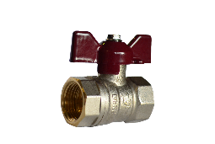
Сфера применения продукции: Отопление, водоснабжение
Продукция имеет все необходимые обязательные сертификаты.
О компании:
ООО "Темпер" - российский завод по производству шаровых кранов марки "TEMPER"
Предприятие выпускает шаровые краны с 2014 года
При изготовлении используются только российские материалы, сырье от заводов Урала.
Расположен в г. Кургане на территории более 2,7 га.
Численность сотрудников более 200 человек, средний возраст 33 года.
Завод представлен в 65 регионах России. Экспортный портфель – 20 стран
Контакты:
Тел.: +7 (3522) 22-88-88 |  |  |  |  |  | Почта: temper@temper.ru | латунныекраны.рф
 |  |  |  | Узнай |  |  |  | Telegram бот
 |  |  |  | о нас |  |  |  | для
 |  |  |  | больше |  |  |  | обращений

ГАЗ
ЛАТУННЫЕ ШАРОВЫЕ КРАНЫ TEMPER ГАЗОВАЯ СЕРИЯ |  |  |  |  |  |  |  |  |  |  |  | Укажите размер Вашей скидки | Количество | Сумма

Серия | DN | присоединение | Рукоять | Размер резьбы | PN | Наименование | Артикул | Вес крана, г | Кол-во в коробке, шт. | Розничная цена, руб. с НДС 22% | Цена со скидкой, руб. с НДС 22%
83. | 15 | ВВ. | Б. | 1/2" | 40 | Кран шаровый латунный Temper для газа DN15 (1/2”) PN40, внутренняя/внутренняя, бабочка, GAS | 8315ВВБ1240 | 146 | 30 | 300 | 195 | 35% |  | 0
83. | 20 | ВВ. | Б. | 3/4" | 40 | Кран шаровый латунный Temper для газа DN20 (3/4”) PN40, внутренняя/внутренняя, бабочка, GAS | 8320ВВБ3440 | 201 | 22 | 489 | 318 |  |  | 0
83. | 25 | ВВ. | Б. | 1" | 40 | Кран шаровый латунный Temper для газа DN25 (1”) PN40, внутренняя/внутренняя, бабочка, GAS | 8325ВВБ140 | 311 | 12 | 953 | 620 |  |  | 0
83. | 32 | ВВ. | Б. | 1 1/4" | 25 | Кран шаровый латунный Temper для газа DN32 (1 1/4”) PN25, внутренняя/внутренняя, бабочка, GAS | 8332ВВБ11425 | 555 | 8 | 1614 | 1050 |  |  | 0
...
 | 15 | ВН. | Р. | 1/2" | 40 | Кран шаровый латунный Temper для газа DN15 (1/2”) PN40, внутренняя/наружная, рычаг, GAS | 8315ВНР1240 | 161 | 17 | 365 | 238 |  |  | 0
 | 25 | ВН. | Р. | 1" | 40 | Кран шаровый латунный Temper для газа DN25 (1”) PN40, внутренняя/наружная, рычаг, GAS | 8325ВНР140 | 323 | 6 | 1085 | 706 |  |  | 0
 | 32 | ВН. | Р. | 1 1/4" | 25 | Кран шаровый латунный Temper для газа DN32 (1.1/4”) PN25, внутренняя/наружная, рычаг, GAS | 8332ВНР11425 | 640 | 4 | 1695 | 1102 |  |  | 0
 | 40 | ВН. | Р. | 1 1/2" | 25 | Кран шаровый латунный Temper для газа DN40 (1.1/2”) PN25, внутренняя/наружная, рычаг, GAS | 8340ВНР11225 | 957 | 3 | 2647 | 1721 |  |  | 0
 | 50 | ВН. | Р. | 2" | 25 | Кран шаровый латунный Temper для газа DN50 (2”) PN25, внутренняя/наружная, рычаг, GAS | 8350ВНР225 | 1540 | 2 | 3948 | 2567 |  |  | 0

 | 15 | НН. | Б. | 1/2" | 40 | Кран шаровый латунный Temper для газа DN15 (1/2”) PN40, наружная/наружная, бабочка, GAS | 8315ННБ1240 | 162 | 25 | 428 | 279 |  |  | 0
 | 20 | НН. | Б. | 3/4" | 40 | Кран шаровый латунный Temper для газа DN20 (3/4”) PN40, наружная/наружная, бабочка, GAS | 8320ННБ3440 | 217 | 18 | 620 | 404

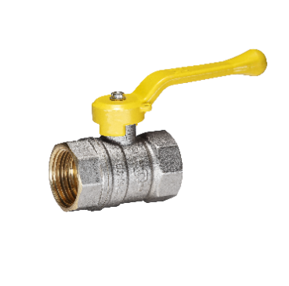
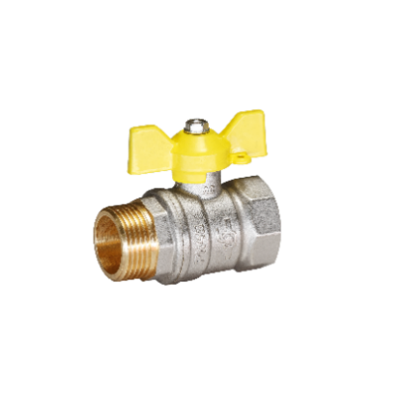
 | 15 | НН. | Р. | 1/2" | 40 | Кран шаровый латунный Temper для газа DN15 (1/2”) PN40, наружная/наружная, рычаг, GAS | 8315ННР1240 | 170 | 20 | 438 | 285 |  |  | 0
 | 20 | НН. | Р. | 3/4" | 40 | Кран шаровый латунный Temper для газа DN20 (3/4”) PN40, наружная/наружная, рычаг, GAS | 8320ННР3440 | 225 | 12 | 627 | 408 |  |  | 0
 |  |  |  |  |  |  |  |  |  |  |  |  | 0 | 0
...
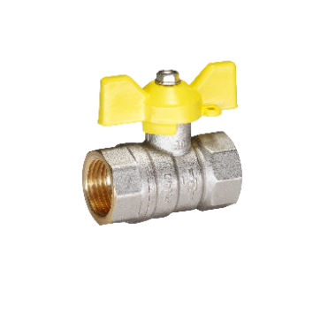
...
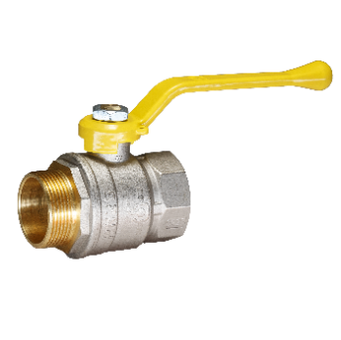
...
 |  |  |  |  |  | Почта: temper@temper.ru | латунныекраны.рф
 |  |  |  | Узнай |  |  |  |  |  |  | Telegram бот
 |  |  |  | о нас |  |  |  |  |  |  | для
 |  |  |  | больше |  |  |  |  |  |  | обращений

ФИЛЬТРЫ
НОВИНКА! ФИЛЬТР ЛАТУННЫЙ СЕТЧАТЫЙ TEMPER

Наименование | Сокращенное наименование | Артикул | Вес фильтра, г | Кол-во в коробке, шт. | Розничная цена, руб. с НДС | Цена со скидкой, руб. с НДС
Фильтр сетчатый Temper для воды DN15 (1/2") PN40, внутренняя / внутренняя | Temper F22.15.ВВ.1/2" | F2215ВВ1240 | 129 | 20 | 401 | 261
Фильтр сетчатый Temper для воды DN20 (3/4") PN40, внутренняя / внутренняя | Temper F22.20.ВВ.3/4" | F2220ВВ3440 | 207 | 12 | 665 | 433
Фильтр сетчатый Temper для воды DN25 (1") PN40, внутренняя / внутренняя | Temper F22.25.ВВ.1" | F2225ВВ140 | 292 | 8 | 977 | 636
Фильтр сетчатый Temper для воды DN32 (1 1/4") PN25, внутренняя / внутренняя | Temper F22.32.ВВ.1 1/4" | F2232ВВ11425 | 427 | 5 | 1515 | 985
Фильтр сетчатый Temper для воды DN40 (1 1/2") PN25, внутренняя / внутренняя | Temper F22.40.ВВ.1 1/2" | F2240ВВ11225 | 598 | 3 | 2654 | 1726
Фильтр сетчатый Temper для воды DN50 (2") PN25, внутренняя / внутренняя | Temper F22.50.ВВ.2" | F2250ВВ225 | 947 | 2 | 3595 | 2337
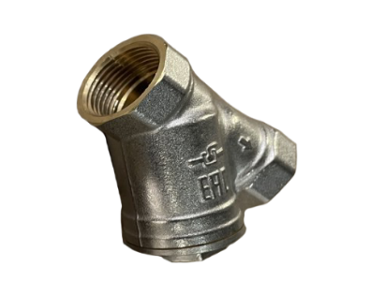
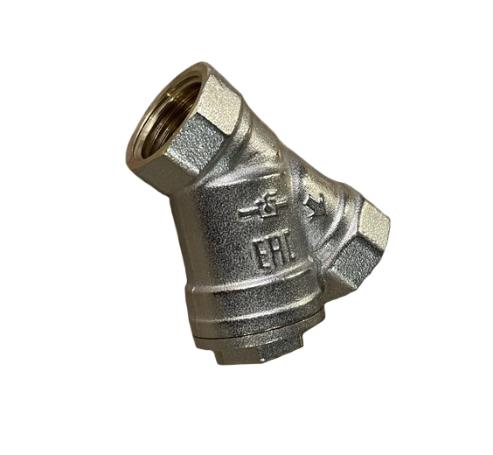
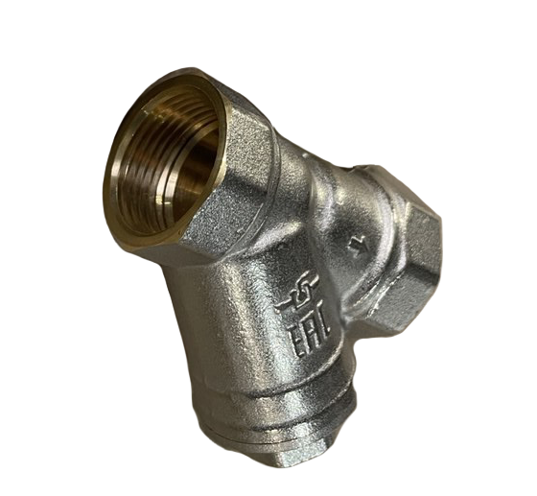
О продукции: Устанавливаются на трубопроводы для предварительной очистки воды

Гарантийный срок: 5 лет Максимальная температура рабочей среды: +150˚С
Материал корпуса: латунь Материал сетки: нержавеющая сталь Материал уплотнения: фторопласт Ф4
Страхование ответственности: 10 млн.руб. Сфера применения продукции: отопление, водоснабжение

